数据审计底稿
数据类别 | 数据来源 | 链接 | 验证状态 | 证据 | 权威性说明 | 关键数据摘要
订阅制客单价 | 延凡科技EMS智慧云平台 | https://blog.csdn.net/xuyan618/article/details/155916619 | ✅ 有效 | 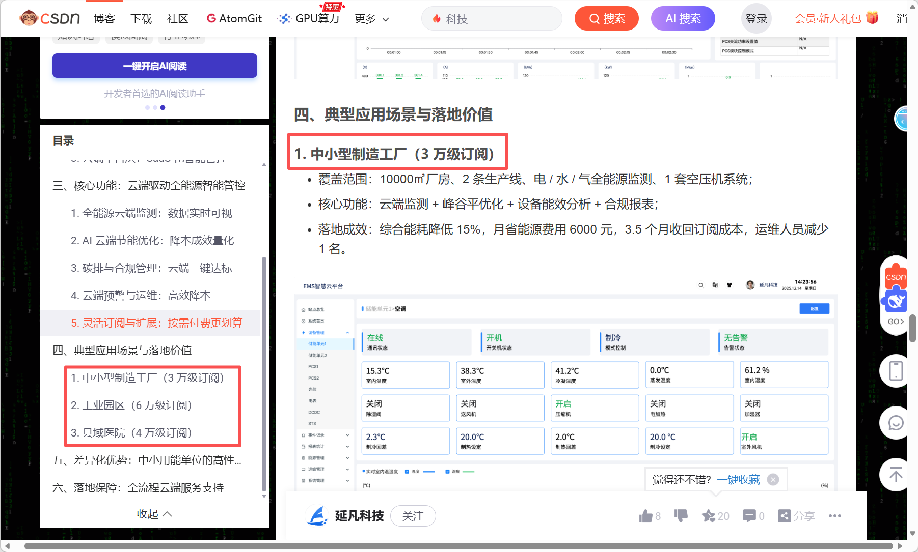 | 官方CSDN博客，能源管理SaaS专业厂商 | 中小型制造工厂3万元/年，工业园区6万元/年
订阅制客单价 | 数晰智能官网 | https://www.sxiai.cn/subscription/ | ✅ 有效 | 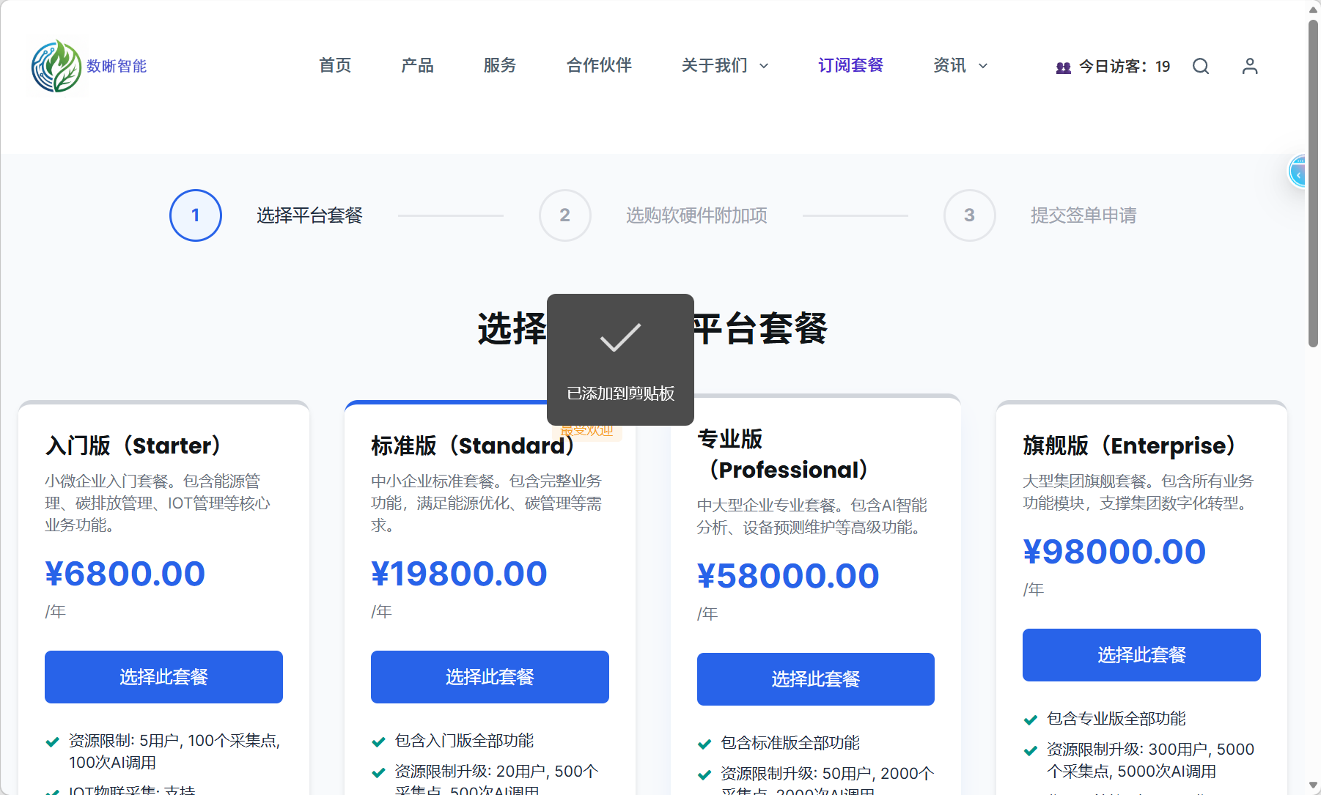 | 能源管理SaaS知名企业官网定价 | 专业版5.8万元/年，旗舰版9.8万元/年
订阅制客单价 | 阿里云能耗宝 | https://help.aliyun.com/zh/energy-expert/product-overview/billing | ✅ 有效 | 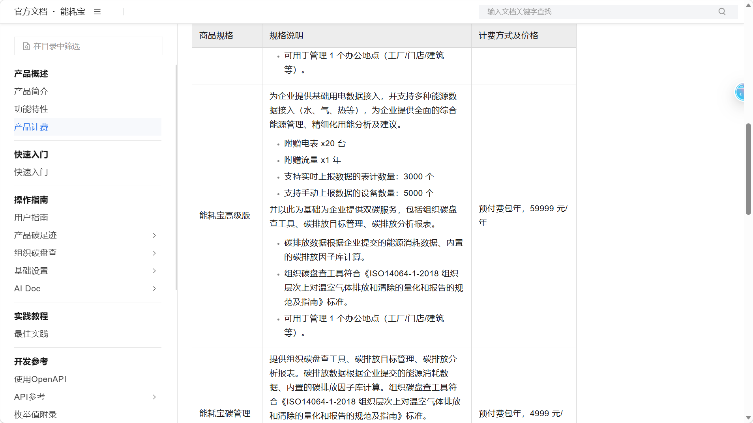 | 阿里云官方帮助中心 | 高级版59,999元/年，暖通空调控制8万元/年
订阅制客单价 | EcoVadis评估费用 | https://www.zerocarbon.net.cn/index.php?a=index&aid=309&c=View&m=home | ✅ 有效 | 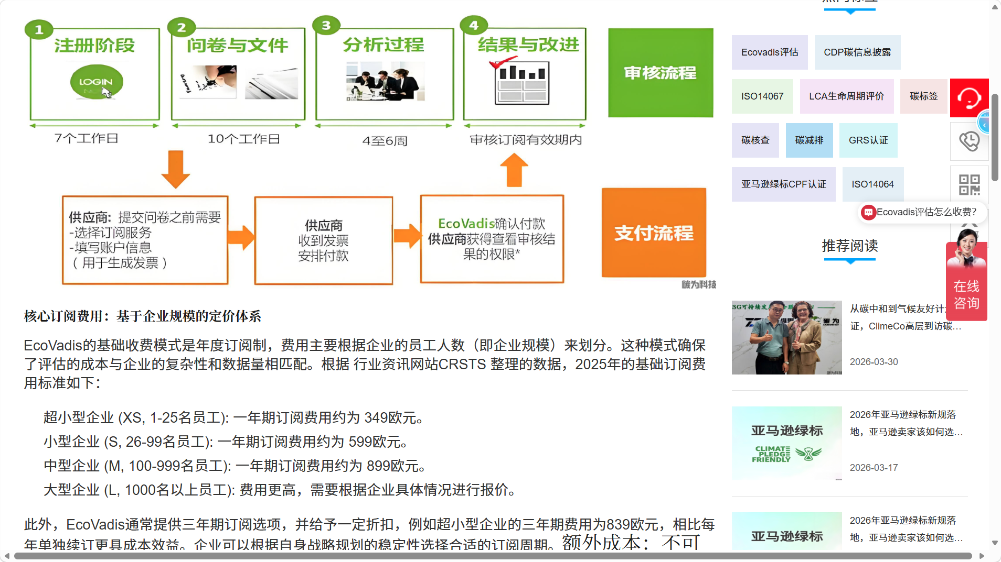 | 国际权威ESG评级机构数据 | 中型企业899欧元/年
订阅制客单价 | Convene ESG | https://pricingnow.com/question/convene-esg-pricing/ | ✅ 有效 | 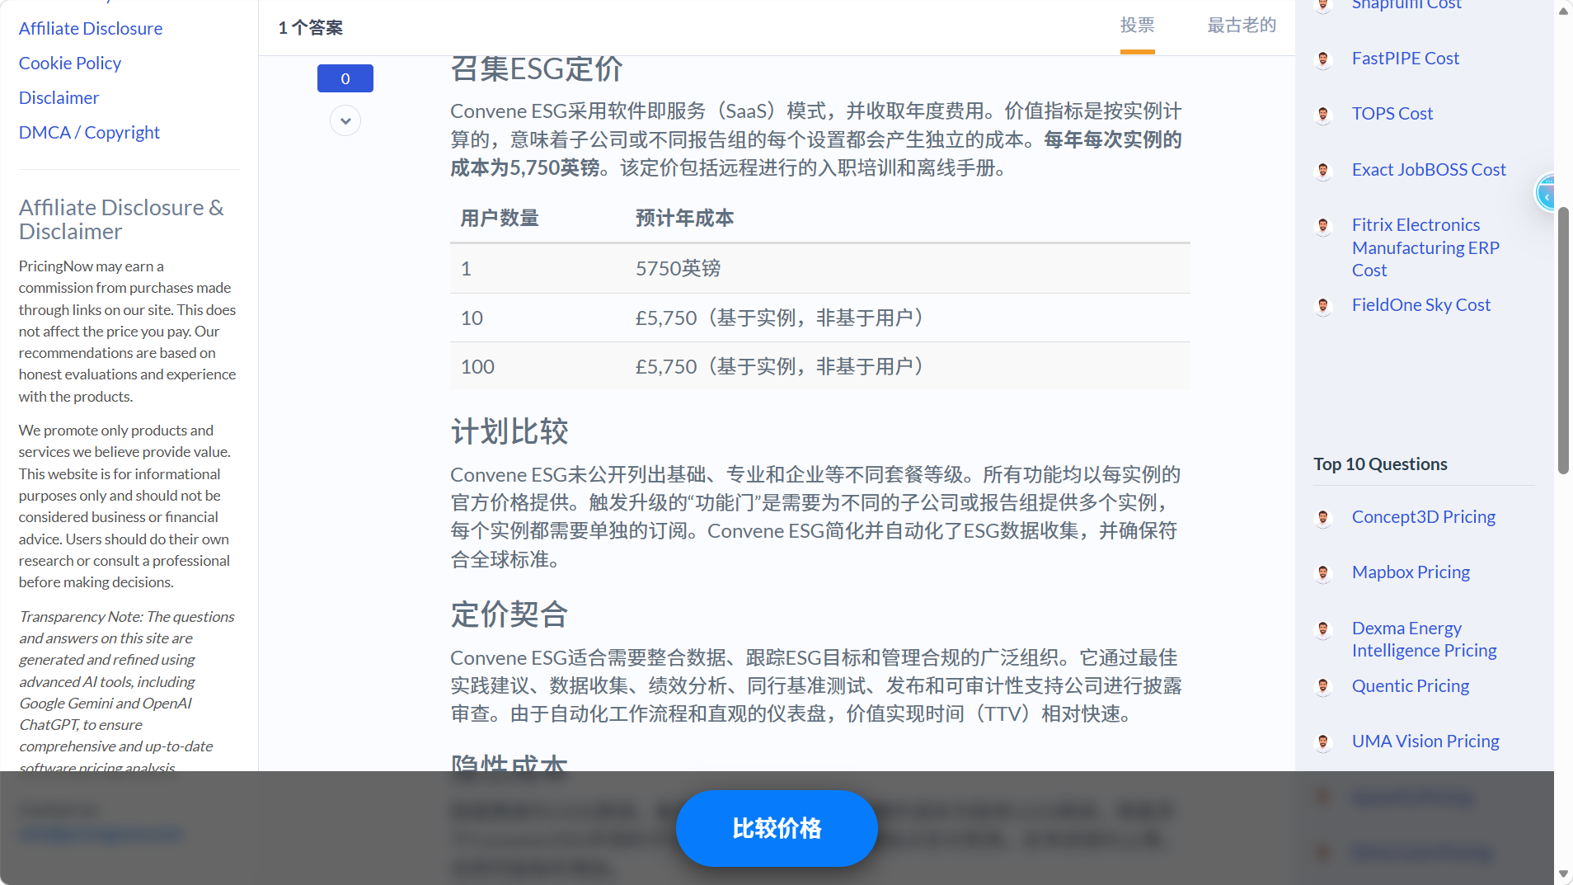 | 国际知名企业治理和ESG平台 | 5,750英镑/实例/年
订阅制客单价 | Salesforce Net Zero Cloud | https://www.salesforce.com/br/net-zero/pricing/ | ✅ 有效 | 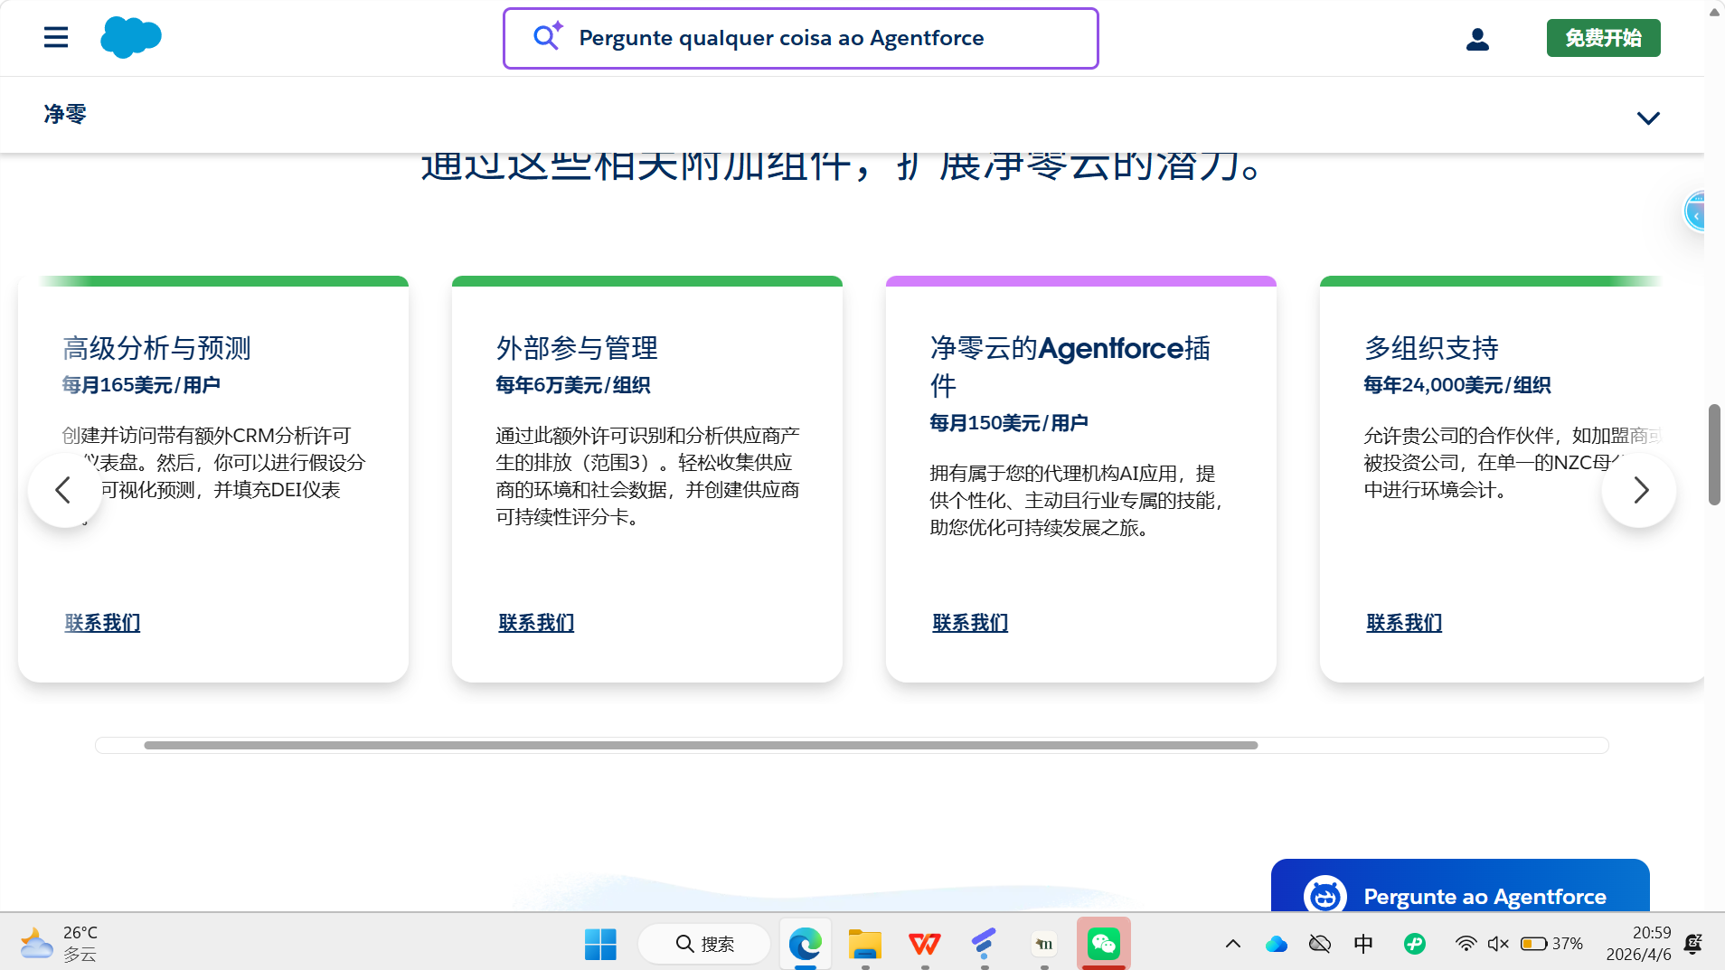 | 全球CRM巨头 | 24万美元/组织/年

